Index
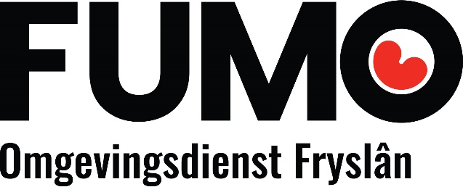
IPPC tool Fryske Utfieringstsjinst Miljeu en Omjouwing
Versie 6.1

Algemeen
BREFs
Hulpmiddelen

Hoe werkt het?
Legenda
Afgas afvalwaterbehandeling
Afvalbehandeling
Voorbeeld pragmatisch managementsysteem

Gegevens en
samenvatting
Cross-media & economics
Energie effecientie

Grote stookinstallaties
Koelsystemen

Monitoring
Non-ferrometalen

Op- en overslag bulkgoederen
Oppervaktebehandeling oplosmiddelen

Organische fijnchemie
Slachthuizen

Smederijen en gieterijen
Textielindustrie

Verbranding (gevaarlijk) afval
Voedingsmiddelen en zuivel (nog in behandeling)

Polymeren
Intensieve veehouderij

Gegevens en samenvatting
IPPC-toets: gegevens en samenvatting resultaten

Gegevens bedrijf

Naam bedrijf: |  |  |  |  | IPPC/RIE categorie
Plaats bedrijf: |  |  |  |  | Korte toelichting
Naam toetser:
Datum toetsing:

Samenvatting resultaten

In dit overzicht wordt automatisch een samenvatting gegenereerd van alle ingevulde Bref-bladen.

 | BREF | versie | BREF van toepassing? | Maatregel(en) van toepassing?
 | Afgas en afvalwater | juni 2016
 | Afvalbehandeling | aug 2018
 | Cross-media & economics | juli 2006
 | Energie efficientie | feb 2009
 | Grote stookinstallaties | juli 2017
 | Koelsystemen | dec 2001
 | Monitoring | juli 2018
 | Non-ferrometalen | juni 2016
 | Op- en overslag bulkgoederen | juli 2006
 | Oppervaktebehandeling oplosmiddelen | aug 2007
 | Organische fijnchemie | aug 2006
 | Slachthuizen | mei 2005
 | Smederijen en gieterijen | mei 2005
 | Textielindustrie | juli 2003
 | Verbranding (gevaarlijk) afval | aug 2006
 | Voedingsmiddelen en zuivel | aug 2006
 | Polymeren | aug 2007
 | Intensieve veehouderij | feb 2017

Cross_media_econ
Deze BREF vergt maatwerk per inrichting. Als de BREF van toepassing is, vul dan zelf de maatregelomschrijving in en beantwoord vervolgens de vragen 2, 3 en 4
IPPC-toets: BREF Cross-media & economics

Naam bedrijf:
Toetser:

 |  | 1. Is deze BREF van toepassing op uw bedrijf? | Toelichting
 |  |  | https://www.infomil.nl/publish/pages/68879/samenvattingeconomicsencrossmedia-def.doc

Subsector/activiteit | Nummer in de BREF | Maatregel | 2. Is de maatregel op uw bedrijf van toepassing? Indien nee: s.v.p. toelichting geven. | 3. Indien van toepassing: hoe gaat u invulling geven aan de maatregel? | .Toelichting

Oppervlaktebeh_oplosmidd
IPPC-toets: BREF Oppervlaktebehandeling

Naam bedrijf:
Toetser:

Voor deze BREF is de toetsing nog niet beschikbaar.
 |  | 1. Is deze BREF van toepassing op uw bedrijf? | Toelichting

Subsector/activiteit | Nummer in de BREF | Maatregel | 2. Is de maatregel op uw bedrijf van toepassing? Indien nee: s.v.p. toelichting geven. | 3. Indien van toepassing: hoe gaat u invulling geven aan de maatregel? | Toelichting

